Sheet2
대략적인 드론 구성 |  | 사용하게 될 제품군 (초안)

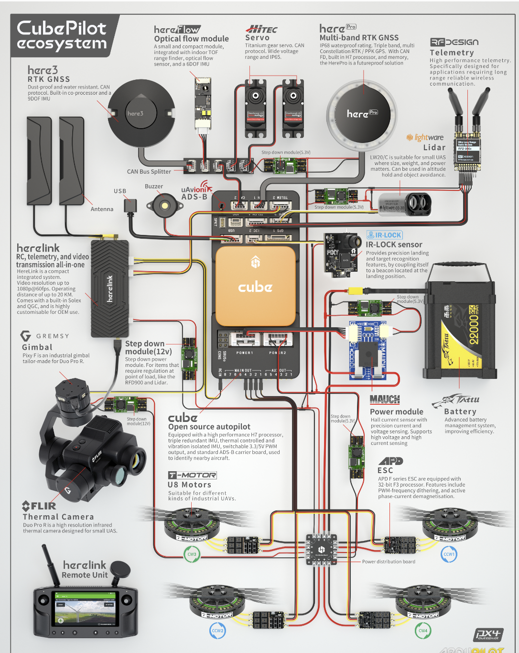 |  | 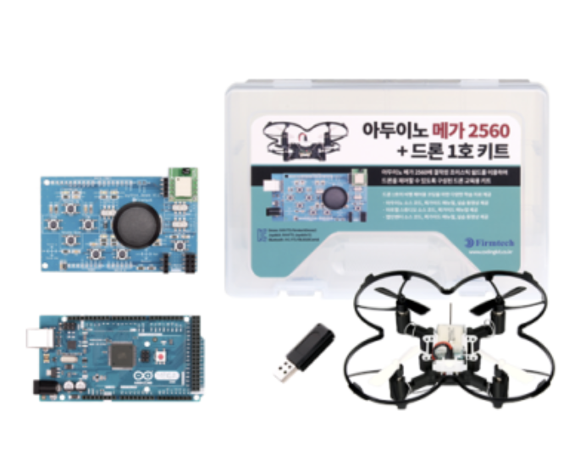

무선 통신 모듈은 왠만하면 Bluetooth 모듈로 활용 예정입니다. (GCS 운용 시 핸드폰으로 할 가능성이 있으므로..) |  | 최소한의 개발 시 대부분 활용하겠지만 배터리, 모터, esc, 외부 프레임 및 프로펠러정도만 활용 예정입니다.

무선 통신 모듈 | https://kwangpil.tistory.com/60

